상품제안서
스마트 오토 에어펌프 | 상품코드: S30859

 |  |  |  |  |  |  | 02-713-8555 | www.synergygift.co.kr
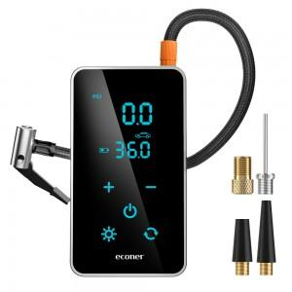 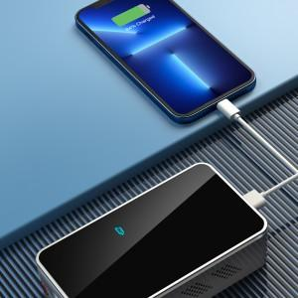 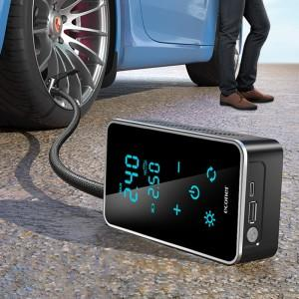

【상세/제작정보】

【인쇄/포장옵션】 | 실크 / 포장지포장

【공급단가】 | 수량 | 30~ | 100~ | 500~ | 1,000~ | 3,000~
*VAT별도 | 단가 | 37,810원 | 35,300원 | 31,900원 | 31,400원 | 30,800원

【상품 URL】 | https://www.synergygift.co.kr:443/src/goods_detail.php?gdno=30859

